Tabelle1
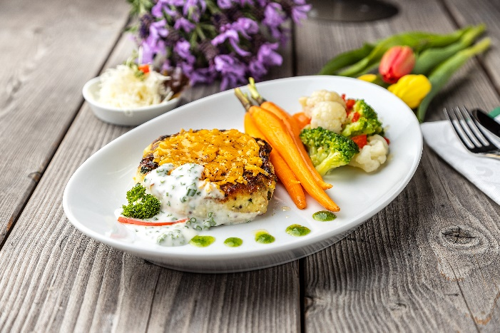
Kartoffel-Zucchini-Frikadelle mit Bergkäse, Schnittlauchsoße und Kaisergemüse
Rezeptur / Vor- u. Nachkalkulation

Anzahl Portionen | 10 |  | Graue Felder können bearbeitet werden!

Artikel | Menge pro Port. in kg/l | Menge pro Anzahl Port. | Preis je kg/l/Stk. | Betrag gesamt | Verbrauch tatsächlich | Betrag tatsächlich
Burgis Kloßteig | 0.040 | 0.400 |  | - € |  | - €
Burgis Reibekuchenteig | 0.100 | 1.000 |  | - € |  | - €
Zucchini geraspelt | 0.020 | 0.200 |  | - € |  | - €
Bergkäse gerieben | 0.010 | 0.100 |  | - € |  | - €
Vollei | 0.020 | 0.200 |  | - € |  | - € | ZUBEREITUNG
Mehl | 0.010 | 0.100 |  | - € |  | - €
Kaisergemüse | 0.080 | 0.800 |  | - € |  | - € | Die geraspelte Zucchini mit dem Burgis Kloßteig und Reibekuchenteig vermischen und nach Geschmack würzen. Mehl, Ei und den geriebenen Bergkäse zugeben, in gleichgroße Frikadellen formen und in Öl ausbacken. Zum Schluss etwas geriebenen Bergkäse auf die Frikadellen geben und im Backofen bei 200°C überbacken, bis der Käse geschmolzen ist. Die Fingermöhrchen glasieren. Das Kaisergemüse blanchieren, salzen und in etwas Butter schwenken. Schnittlauch fein hacken und zur Béchamelsoße geben. Die Kartoffel-Frikadellen zusammen mit der Schnittlauchsoße und dem Gemüse auf einem Teller anrichten.
Fingermöhren | 0.025 | 0.250 |  | - € |  | - €
Béchamelsoße tafelfertig | 0.025 | 0.250 |  | - € |  | - €
Schnittlauch | 0.001 | 0.010 |  | - € |  | - €
 |  | 0.000 |  | - € |  | - €
 |  | 0.000 |  | - € |  | - €
 |  | 0.000 |  | - € |  | - €
 |  | 0.000 |  | - € |  | - €
 |  | 0.000 |  | - € |  | - €
 |  | 0.000 |  | - € |  | - €
 |  | 0.000 |  | - € |  | - €
Gewürze | 0.002 | 0.020 |  | - € |  | - €
Salz, Pfeffer, Muskat | 0.000 | 0.000 |  | - € |  | - €
Öl, Butter, Divers | 0.010 | 0.100 |  | - € |  | - €
Betrag gesamt |  |  |  | - €
Betrag tatsächlich gesamt |  |  |  |  |  | - €
WE. Pro Pers. Kalkuliert |  |  |  | - €
plus Sicherheit in % | 6 |  |  | - €
WE.pro Pers. Gesamt |  |  |  | - €
WE.pro Pers. Tatsächlich |  |  |  |  |  | - €
plus Aufschlag in % | 320 | - € |  | - € | WE. In % | #DIV/0!
plus MwSt. in % | 19 | - € |  | - €
Verkaufspreis

